Harmonogram
Analýza a dizajn | 0
Nákupo HW a krabicový SW | -1
Implementácia | -1
Testovanie | -1
Nasadenie | -1 | 19
Analýza a dizajn | 0
Nákupo HW a krabicový SW | -1
Implementácia | -1
Testovanie | -1
Nasadenie | -1 | 19
Analýza a dizajn | 0
Nákupo HW a krabicový SW | -1
Implementácia | -1
Testovanie | -1
Nasadenie | -1 | 19
Analýza a dizajn | 0
Nákupo HW a krabicový SW | -1
Implementácia | -1
Testovanie | -1
Nasadenie | -1 | 19
Analýza a dizajn | 0
Nákupo HW a krabicový SW | -1
Implementácia | -1
Testovanie | -1
Nasadenie | -1 | 19
Analýza a dizajn | 0
Nákupo HW a krabicový SW | -1
Implementácia | -1
Testovanie | -1
Nasadenie | -1 | 19
Analýza a dizajn | 0
Nákupo HW a krabicový SW | -1
Implementácia | -1
Testovanie | -1
Nasadenie | -1 | 19
 | -1
 | -1
 | -1
 | -1
 | -1 | 1
 | -1
 | -1
 | -1
 | -1
 | -1 | 1
 | -1
 | -1
 | -1
 | -1
 | -1 | 1
...
 |  |  |  |  |  | Harmonogram v mesiacoch od spustenia
# | Modul | Fáza projektu | Inkrement | INK START | INK END | Start | Korigovaný štart | Trvanie | Koniec
1 | Modul MyData | Analýza a dizajn | Inkrement 1 | 2025-05-01 | 2026-10-31 | 1 | 0 |  | 0
 |  | Nákupo HW a krabicový SW |  |  |  |  | -1 |  | -1
 |  | Implementácia |  |  |  |  | -1 |  | -1
 |  | Testovanie |  |  |  |  | -1 |  | -1
 |  | Nasadenie |  |  |  |  | -1 | 19 | 18
2 | Transformačný modul | Analýza a dizajn | Inkrement 1 | 2025-05-01 | 2026-10-31 | 1 | 0 |  | 0
 |  | Nákupo HW a krabicový SW |  |  |  |  | -1 |  | -1
 |  | Implementácia |  |  |  |  | -1 |  | -1
 |  | Testovanie |  |  |  |  | -1 |  | -1
 |  | Nasadenie |  |  |  |  | -1 | 19 | 18
3 | Modul kvality a čistenia údajov | Analýza a dizajn | Inkrement 1 | 2025-05-01 | 2026-10-31 | 1 | 0 |  | 0
 |  | Nákupo HW a krabicový SW |  |  |  |  | -1 |  | -1
 |  | Implementácia |  |  |  |  | -1 |  | -1
 |  | Testovanie |  |  |  |  | -1 |  | -1
 |  | Nasadenie |  |  |  |  | -1 | 19 | 18
4 | Centrálny integračný komponent | Analýza a dizajn | Inkrement 1 | 2025-05-01 | 2026-10-31 | 1 | 0 |  | 0
 |  | Nákupo HW a krabicový SW |  |  |  |  | -1 |  | -1
 |  | Implementácia |  |  |  |  | -1 |  | -1
 |  | Testovanie |  |  |  |  | -1 |  | -1
 |  | Nasadenie |  |  |  |  | -1 | 19 | 18
5 | Centrálna správa kmeňových údajov | Analýza a dizajn | Inkrement 1 | 2025-05-01 | 2026-10-31 | 1 | 0 |  | 0
 |  | Nákupo HW a krabicový SW |  |  |  |  | -1 |  | -1
 |  | Implementácia |  |  |  |  | -1 |  | -1
 |  | Testovanie |  |  |  |  | -1 |  | -1
 |  | Nasadenie |  |  |  |  | -1 | 19 | 18
6 | Centrálna správa agendových číselníkov | Analýza a dizajn | Inkrement 1 | 2025-05-01 | 2026-10-31 | 1 | 0 |  | 0
 |  | Nákupo HW a krabicový SW |  |  |  |  | -1 |  | -1
 |  | Implementácia |  |  |  |  | -1 |  | -1
 |  | Testovanie |  |  |  |  | -1 |  | -1
 |  | Nasadenie |  |  |  |  | -1 | 19 | 18
7 | Dátovy inventár | Analýza a dizajn | Inkrement 1 | 2025-05-01 | 2026-10-31 | 1 | 0 |  | 0
 |  | Nákupo HW a krabicový SW |  |  |  |  | -1 |  | -1
 |  | Implementácia |  |  |  |  | -1 |  | -1
 |  | Testovanie |  |  |  |  | -1 |  | -1
 |  | Nasadenie |  |  |  |  | -1 | 19 | 18
8 |  |  |  |  |  | 0 | -1 |  | -1
 |  |  |  |  |  |  | -1 |  | -1
 |  |  |  |  |  |  | -1 |  | -1
 |  |  |  |  |  |  | -1 |  | -1
 |  |  |  |  |  |  | -1 | 1 | 0
9 |  |  |  |  |  | 0 | -1 |  | -1
 |  |  |  |  |  |  | -1 |  | -1
 |  |  |  |  |  |  | -1 |  | -1
 |  |  |  |  |  |  | -1 |  | -1
 |  |  |  |  |  |  | -1 | 1 | 0
10 |  |  |  |  |  | 0 | -1 |  | -1
 |  |  |  |  |  |  | -1 |  | -1
 |  |  |  |  |  |  | -1 |  | -1
 |  |  |  |  |  |  | -1 |  | -1
 |  |  |  |  |  |  | -1 | 1 | 0
11 |  |  |  |  |  | 0 | -1 |  | -1
 |  |  |  |  |  |  | -1 |  | -1
 |  |  |  |  |  |  | -1 |  | -1
 |  |  |  |  |  |  | -1 |  | -1
 |  |  |  |  |  |  | -1 | 1 | 0
12 |  |  |  |  |  | 0 | -1 |  | -1
 |  |  |  |  |  |  | -1 |  | -1
 |  |  |  |  |  |  | -1 |  | -1
 |  |  |  |  |  |  | -1 |  | -1
 |  |  |  |  |  |  | -1 | 1 | 0
13 |  |  |  |  |  | 0 | -1 |  | -1
 |  |  |  |  |  |  | -1 |  | -1
 |  |  |  |  |  |  | -1 |  | -1
 |  |  |  |  |  |  | -1 |  | -1
 |  |  |  |  |  |  | -1 | 1 | 0
14 |  |  |  |  |  | 0 | -1 |  | -1
 |  |  |  |  |  |  | -1 |  | -1
 |  |  |  |  |  |  | -1 |  | -1
 |  |  |  |  |  |  | -1 |  | -1
 |  |  |  |  |  |  | -1 | 1 | 0
15 |  |  |  |  |  | 0 | -1 |  | -1
 |  |  |  |  |  |  | -1 |  | -1
 |  |  |  |  |  |  | -1 |  | -1
 |  |  |  |  |  |  | -1 |  | -1
 |  |  |  |  |  |  | -1 | 1 | 0
16 |  |  |  |  |  | 0 | -1 |  | -1
 |  |  |  |  |  |  | -1 |  | -1
 |  |  |  |  |  |  | -1 |  | -1
 |  |  |  |  |  |  | -1 |  | -1
 |  |  |  |  |  |  | -1 | 1 | 0
17 |  |  |  |  |  | 0 | -1 |  | -1
 |  |  |  |  |  |  | -1 |  | -1
 |  |  |  |  |  |  | -1 |  | -1
 |  |  |  |  |  |  | -1 |  | -1
 |  |  |  |  |  |  | -1 | 1 | 0
18 |  |  |  |  |  | 0 | -1 |  | -1
 |  |  |  |  |  |  | -1 |  | -1
 |  |  |  |  |  |  | -1 |  | -1
 |  |  |  |  |  |  | -1 |  | -1
 |  |  |  |  |  |  | -1 | 1 | 0
19 |  |  |  |  |  | 0 | -1 |  | -1
 |  |  |  |  |  |  | -1 |  | -1
 |  |  |  |  |  |  | -1 |  | -1
 |  |  |  |  |  |  | -1 |  | -1
 |  |  |  |  |  |  | -1 | 1 | 0
20 |  |  |  |  |  | 0 | -1 |  | -1
 |  |  |  |  |  |  | -1 |  | -1
 |  |  |  |  |  |  | -1 |  | -1
 |  |  |  |  |  |  | -1 |  | -1
 |  |  |  |  |  |  | -1 | 1 | 0
21 |  |  |  |  |  | 0 | -1 |  | -1
 |  |  |  |  |  |  | -1 |  | -1
 |  |  |  |  |  |  | -1 |  | -1
 |  |  |  |  |  |  | -1 |  | -1
 |  |  |  |  |  |  | -1 | 1 | 0

Procesné mapy
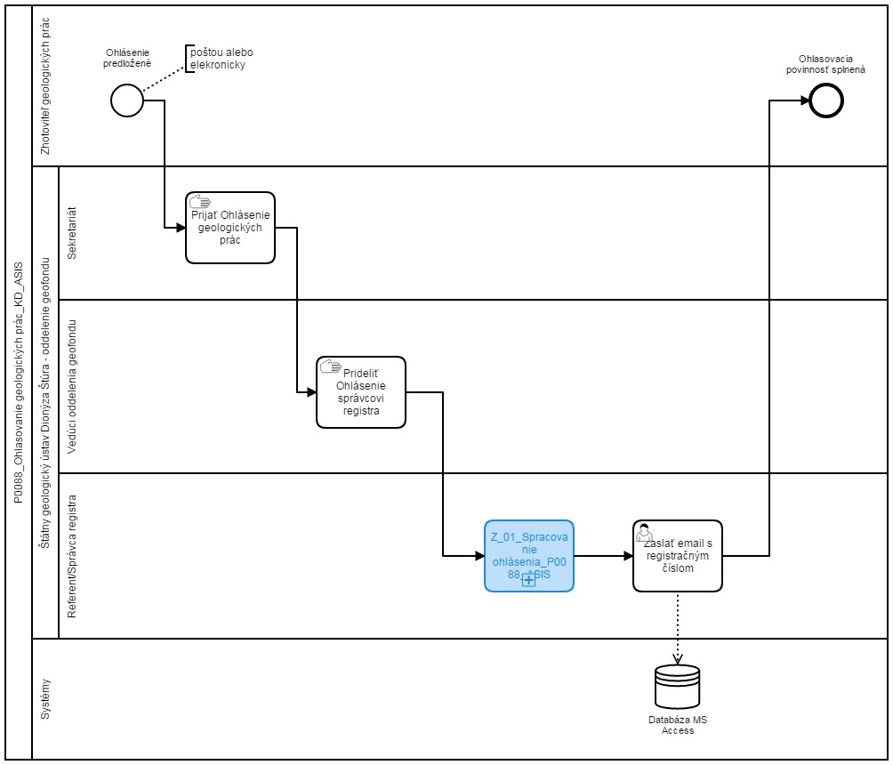
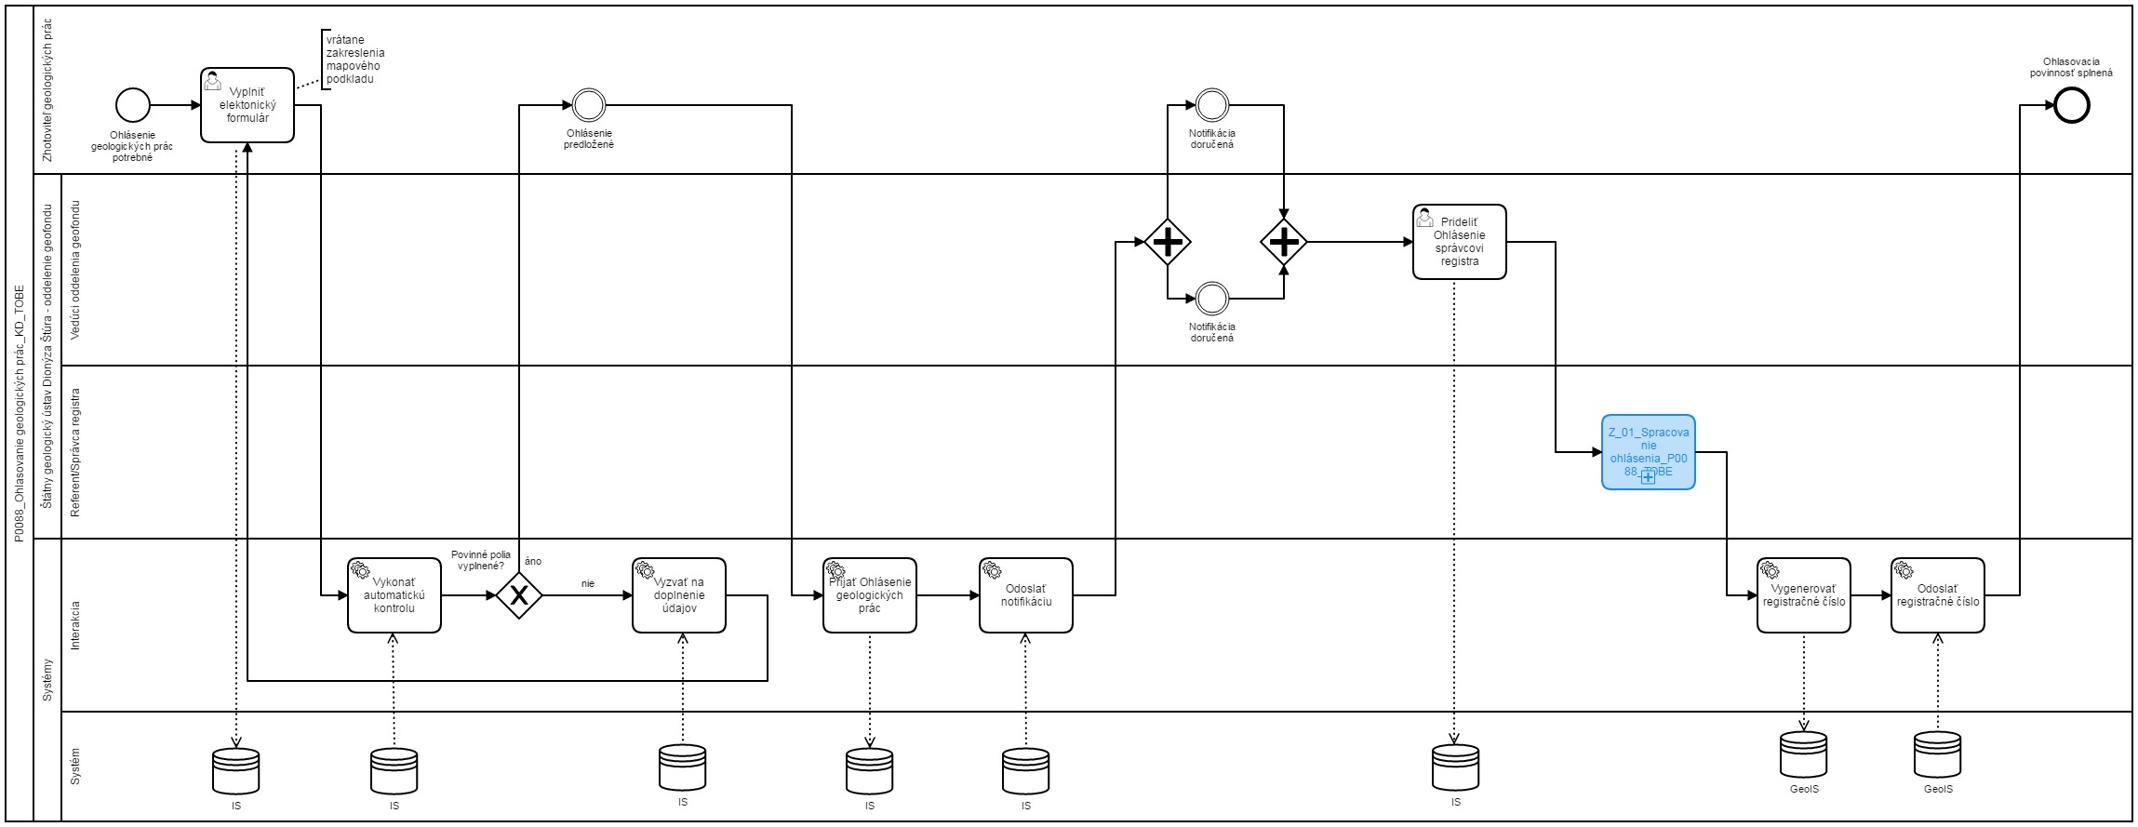
Sem prosím vložte procesnú mapu stavu AS IS a stavu TO BE
napr.
AS IS | TO BE

